界面&功能
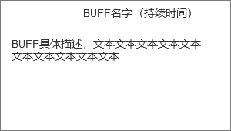
主界面 |  |  |  |  | 功能规则

 | 功能入口 |  |  |  |  |  | 主界面 相关基础规则和清单
 |  |  |  |  |  | 1.设计目的是什么 |  |  | 5功能点清单
 | 1.进入游戏即展示主界面 |  |  |  |  | ▶ | 主界面，排布需要在主界面上存在的UI，展示提供角色行动场景，排布技能操作按钮 |  | 模块 | 类型 | 内容 | 优先级
 |  |  |  |  |  | ▶ | 为特殊战斗机制提供界面设计 |  | 主界面 | UI和资源 | 主界面各模块UI | 1
 |  |  |  |  |  | 2.基本规则 |  |  |  | UI和资源 | 功能入口图标 | 1
 |  |  |  |  |  | ▶ | 根据系统开放规则逐步显示功能模块 |  |  | UI和资源 | 被动技能TIPS，图标 | 1
 |  |  |  |  |  | 3.解锁方式 |  |  |  | UI和资源 | 化身界面展示模型，化身技能特效 | 3
 |  |  |  |  |  | ▶ | 进入游戏即展现主界面 |  |  | 功能逻辑 | 功能开放 | 1
 |  |  |  |  |  |  |  |  |  | 功能逻辑 | 各功能展开，收起状态 | 1
 |  |  |  |  |  | 4关联功能 |  |  |  | 功能逻辑 | 技能释放栏变化规则 | 1
 |  |  |  |  |  | ▶ | 各功能功能开放 |  |  | 功能逻辑 | 浮动消息提示 | 2
 |  |  |  |  |  | ▶ | 社交聊天组队模块 |  |  | 功能逻辑 | 快捷道具使用 | 1
 |  |  |  |  |  | ▶ | 角色信息模块 |  | 6.各功能逻辑流程
 |  |  |  |  |  | ▶ | 怪物信息模块 |  |  | 功能开放
 |  |  |  |  |  | ▶ | 技能操作模块 |  |  | ▶ | 进入游戏即展现主界面
 |  |  |  |  |  | ▶ | 地图信息模块 |  |  | 显示内容 |  | 特殊场景主界面显示内容
 |  |  |  |  |  | ▶ | 功能预览模块 |  |  | ▶ | 各功能功能开放 | 特殊场景信息统一显示在主界面左边栏
 |  |  |  |  |  | ▶ | 主场景模块 |  |  | ▶ | 社交聊天组队模块 | 相关UI元素是否屏蔽根据具体功能场景单独设计
 |  |  |  |  |  | ▶ | 快捷道具使用栏 |  |  | ▶ | 角色信息模块
 |  |  |  |  |  |  |  |  |  | ▶ | 怪物信息模块
 |  |  |  |  |  |  |  |  |  | ▶ | 技能操作模块
 |  |  |  |  |  |  |  |  |  | ▶ | 地图信息模块
 |  |  |  |  |  |  |  |  |  | ▶ | 功能预览模块
 |  |  |  |  |  |  |  |  |  | ▶ | 主场景模块
 |  |  |  |  |  |  |  |  |  | ▶ | 快捷道具使用栏

12
4
6
 | 技能界面【当前为示例】
1
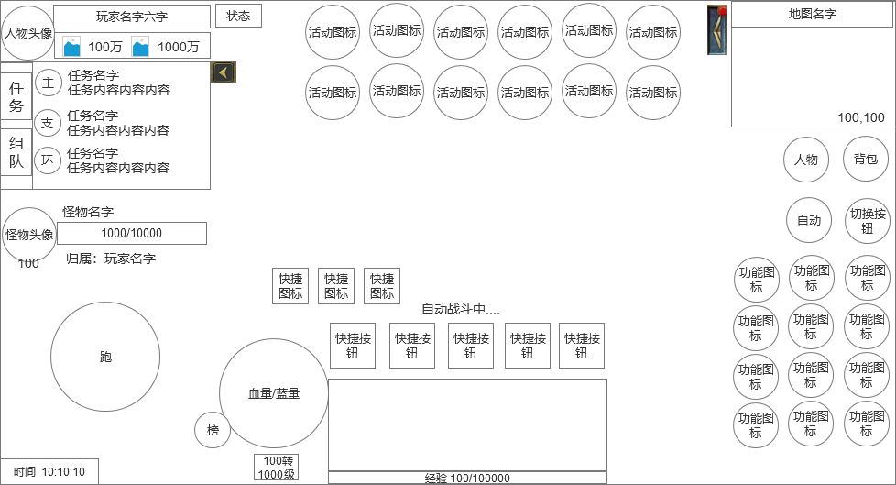
 |  | 1.角色货币栏 |  |  |  | 1.角色货币栏
 |  | ▶ | 显示玩家头像和名字 |  |  | ▶ | 显示玩家头像和名字，主要2种货币的资源
 |  | ▶ | 显示主要2种货币的资源 |  |  | ▶ | 点击道具图标弹出道具通用tips
 |  | 2.任务区域 |  |  |  | 2.任务信息界面
 |  | ▶ | 任务信息栏 |  |  | ▶ | 根据当前任务状态显示各种任务信息
 |  |  | 显示任务类型、任务名字、任务内容等信息 |  |  |  | 任务名字用黄色
2
7
 |  | ▶ | 组队按钮 |  |  |  | 任务普通文本用白色，特殊需要标准的文本用绿色
 |  |  | 点击组队按钮后任务框会变成组队框 |  |  |  | 任务进度，未完成时数字用红色，完成时用绿色
 |  |  | 具体界面参考下面组队界面 |  |  | ▶ | 组队按钮入口，具体参考下面组队界面
 |  | 3.操作滚轮 |  |  |  | ▶ | 该信息区域可收起，
 |  | 4.顶部功能入口按钮区域 |  |  |  | 3.滚轮操作
 |  | ▶ | 各种活动图标按钮 |  |  | ▶ | 在手机端使用滚轮操控角色移动
13
 |  | ▶ | 收缩按钮 |  |  | ▶ | 在网页端不需要滚轮，用鼠标点击控角色移动
 |  |  | 收起所有按钮
 |  | 5.聊天框和经验条 |  |  |  | 4.顶部功能入口按钮区域
 |  | ▶ | 聊天窗口，点击后浮起聊天界面【详见聊天功能策划案】 |  |  | ▶ | 各种活动图标按钮
 |  | ▶ | 自动滚动聊天信息 |  |  | ▶ | 收缩按钮
3
 |  | ▶ | 聊天框底部显示经验条 |  |  |  | 收起所有按钮
 |  | 6.小地图 |  |  |  | ▶ | 如果进入副本或者BOSS战斗时，会自动收缩并显示BOSS信息（具体参考下面战斗界面）
 |  | ▶ | 显示地图名称，坐标
 |  | ▶ | 显示小地图内各种信息 |  |  | 5.聊天框
 |  | ▶ | 小地图可以点开大地图信息 |  |  | ▶ | 聊天窗口，点击后浮起聊天界面【详见聊天功能策划案】
 |  | 7.固定功能按钮 |  |  |  | ▶ | 自动滚动聊天信息
11
5
 |  | ▶ | 这4个按钮是固定位置的，且一直显示，不会被收缩 |  |  | 6.小地图
10
 |  | ▶ | 自动战斗按钮需要2种状态 |  |  | ▶ | 显示地图名称，坐标
8
 |  |  | 普通状态 |  |  | ▶ | 显示小地图内各种信息，包括玩家、怪物位置
9
 |  |  | 自动战斗开启状态：自动开启后还会在在快捷按钮上方显示自动战斗的特殊表现 |  |  | ▶ | 小地图可以点开大地图信息
 |  | ▶ | 切换按钮 |  |  | 7.固定功能按钮
 |  |  | 切换按钮有2种状态 | 8区域会显示功能按钮 |  | ▶ | 这4个按钮是固定位置的，且一直显示，不会被收缩
 |  |  | 功能状态： | 8区域会显示技能按钮 |  | ▶ | 切换按钮
 |  |  |  |  |  |  | 切换按钮有2种状态 | 8区域会显示功能按钮
 |  | 8.快捷按钮区 |  |  |  | 9.快捷按钮区
 | 未标注界面示意图 | ▶ | 固定5个快捷按钮 |  |  | ▶ | 固定5个快捷按钮（随机石，2个红药，2个蓝药）
 |  | ▶ | 道具数量不为0时，点击按钮是使用，数量为0时，点击按钮会弹出快捷购买弹窗界面 |  |  | ▶ | 道具数量不为0时，点击按钮是使用，数量为0时，点击按钮会弹出快捷购买弹窗界面
 |  |  |  |  |  | ▶ | 如果道具有CD，则要显示冷却效果，冷却中时，点击快捷键提示“物品冷却中，无法使用。”
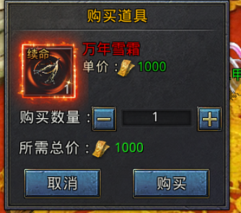

 |  |  |  |  |  | 9.玩家信息区
 |  |  |  |  |  | ▶ | 玩家的血量和蓝量，用血球形式表现
 |  |  |  |  |  |  | 血量/蓝量的变化，要用球内容量的方式表现出来
 |  |  |  |  |  | ▶ | 血球左方是排行榜按钮
 |  |  |  |  |  | ▶ | 血球下方显示玩家转生和等级

 |  |  |  |  |  | 10.快捷图标显示区
 |  |  |  |  |  | ▶ | 会显示邮件、好友请求、组队请求消息小图标
 |  |  |  |  |  | ▶ | 默认不显示，有收到请求的时候才会显示

 |  |  |  |  |  | 11.底部信息显示区
 |  |  |  |  |  | ▶ | 显示当前时间

 |  | 9.玩家信息区 |  |  |  | 12.玩家状态按钮
 |  | ▶ | 玩家的血量和蓝量，用血球形式表现 |  |  | ▶ | 点击状态按钮，会显示玩家当前有的BUFF状态通用小弹窗界面，具体参考下面状态界面（点击空白处关闭界面）
 |  | ▶ | 血球左方是排行榜按钮 |  |  | ▶ | 如果当前没有状态，则提示文字“当前没有状态。”
 |  | ▶ | 血球周围要有底，底要做的好看点，还要适合摆放这些元素
 |  | ▶ | 血球下方显示玩家转生和等级 |  |  | 13.怪物信息区域
 |  |  |  |  |  | ▶ | 如果和BOSS战斗时，会在左侧显示BOSS信息
 |  | 10.快捷图标显示区 |  |  |  |  | 显示BOSS头像、名字、血条、归属等信息
 | 战斗界面 | ▶ | 会显示邮件、好友请求、组队请求消息小图标
 |  | ▶ | 默认不显示，有收到请求的时候才会显示

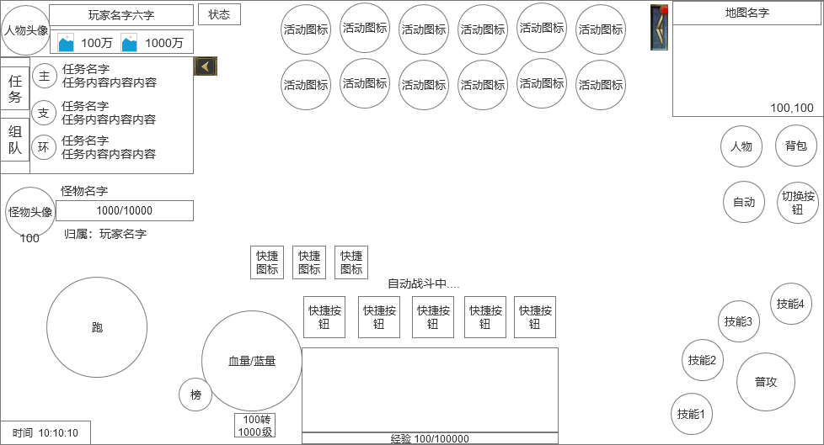
 |  | 11.底部信息显示区
 |  | ▶ | 显示当前时间

 |  | 12.玩家状态按钮
 |  | ▶ | 点击状态按钮，会显示玩家当前有的BUFF状态通用小弹窗界面
 |  | ▶ | 如果当前没有状态，则提示文字。

 |  | 13.怪物信息区域
 |  | ▶ | 如果和BOSS战斗时，会在左侧显示BOSS信息
 |  |  | 显示BOSS头像、名字、血条、归属等信息

 | 组队界面

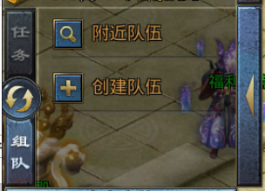
 | 无队伍状态： | 1、 | 当主界面信息栏切换至“队伍”时，将显示左侧效果（无队伍状态）。
 |  | ▶ | 附近队伍
 |  |  | 点击打开组队界面
 |  | ▶ | 创建队伍
 |  |  | 点击打开创建队伍界面

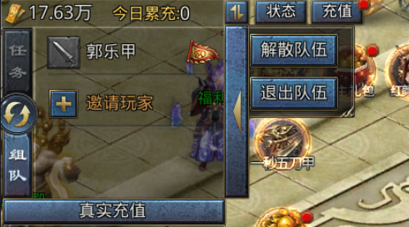
 |  | 1、 | 当主界面信息栏切换至“队伍”时，将显示左侧效果（有队伍状态）。
 | 有队伍状态： | ▶ | 显示队伍成员的名字和职业图标
 |  | ▶ | 显示队长图标
 |  | ▶ | 如果队伍人数还未达到上限，则显示邀请玩家按钮，点击邀请玩家打开组队界面
 |  | ▶ | 在队伍界面点击自己，如果是队员，则弹出退出队伍选项，如果是队长，则弹出解散队伍和退出队伍2个选项
 |  |  | 在队伍界面点击其他队员，则弹出组队界面
 |  | ▶ | 队伍界面默认排序：队长、自己、其他队员

 | BUFF状态界面
 |  | 1、 | 点击状态按钮打开的状态界面
 | 状态界面： | ▶ | 显示BUFF图标
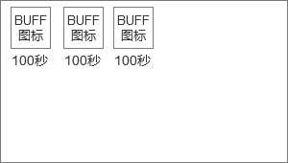
 |  | ▶ | 显示BUFF的持续时间
 |  |  | 点击图标会在界面下方弹出BUFF的说明界面，2个界面共存
 |  |  | 点击空白处关闭界面

 | BUFF具体说明界面

参考界面
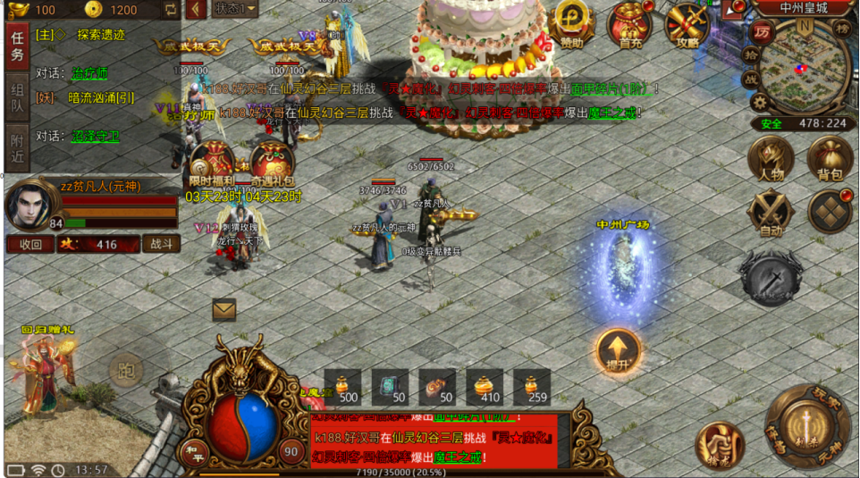
参考图

 | 参考游戏—

